Feuil1
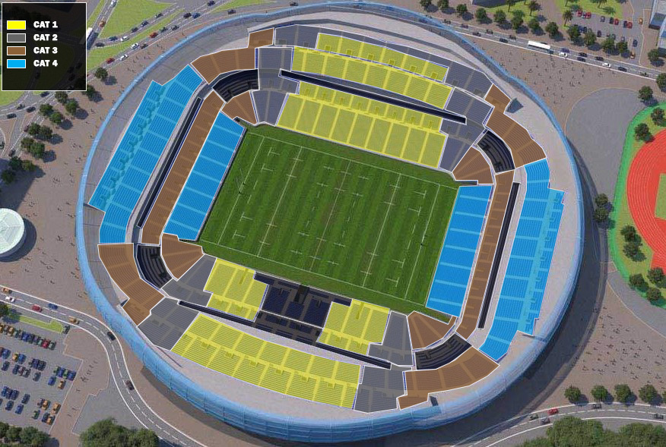

Veuillez compléter le présent bon de commande et le retourner signé, en PDF, à Benoît Buisson: benoit.buisson@lnr.fr et à Melvil Reynard: melvil.reynard@lnr.fr

Entité
Prénom et NOM
Téléphone
email
Adresse de Facturation

 | CAT 1 | CAT 2 | CAT 3 | CAT 4
 | 240.00 € | 180.00 € | 130.00 € | 70.00 € | TOTAL
PACK 2 MATCHES 9 et 10 Juin 2023 | 0 | 0 | 0 | 0 | - €

 | CAT 1 | CAT 2 | CAT 3 | CAT 4
 | 120.00 € | 90.00 € | 65.00 € | 35.00 € | TOTAL
DEMI FINALE 1 Vendredi 9 Juin 2023 | 0 | 0 | 0 | 0 | - €
DEMI FINALE 2 Samedi 10 Juin 2023 | 0 | 0 | 0 | 0 | - €

 |  |  |  | TOTAL TTC | - €
 |  |  |  | TOTAL H.T. | - €

 |  |  |  | NB DE PLACES | 0

 | Les billets seront envoyés sous forme de e-billets au plus tard un mois avant l'évènement Aucun billet ne peut être émis sans réception d'un paiement complet

 | Signature: |  |  | Cachet commercial:

 |  |  |  | Date: | 2022-10-12

NOTA : Le présent bon de commande signé constitue un engagement ferme et irrévocable soumis dans sa totalité aux conditions générales de vente accessible ici (https://billetterie.lnr.fr/fr/conditions_generales_de_vente) et dont le client reconnaît avoir pris connaissance. Toute commande devra être passée au plus tard deux semaines avant l'évènement à l’aide de ce bon de commande accompagné : - d’un chèque d’un montant équivalent au montant global de la commande passée et à l’ordre de la LNR - ou d’un virement (RIB ci-joint) – Réf : DEMI-FINALES 2023 Les prix sont indiqués en TTC. Ce bon de commande non entièrement et correctement rempli ne sera pas traité. Il vous est envoyé à titre personnel. Nous vous remercions de ne pas l’envoyer à d’autres destinataires sans l’accord préalable de la LNR

